상품제안서
샤이니 부직포 빅백 | 상품코드: S16929

 |  |  |  |  |  |  | 02-713-8555 | www.synergygift.co.kr
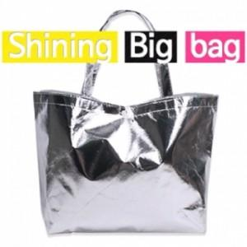

【상세/제작정보】

【인쇄/포장옵션】 | 실크, DTF열전사 / 포장불가능

【공급단가】 | 수량 | 50~ | 100~ | 500~ | 1,000~ | 3,000~
*VAT별도 | 단가 | 1,020원 | 980원 | 950원 | 910원 | 870원

【상품 URL】 | https://www.synergygift.co.kr:443/src/goods_detail.php?gdno=15848

